Лист2
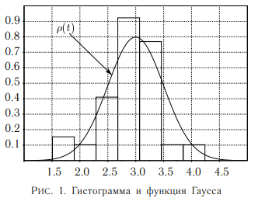
границы интервалов, с | ΔN | ΔN/(N*Δt), 1/c | t, c | ρ0, 1/c
1 | 5 | 0.06 | 1.855 | 0.03
2.71
2.71 | 9 | 0.11 | 3.565 | 0.07
4.42
4.42 | 7 | 0.08 | 5.275 | 0.1
6.13
6.13 | 7 | 0.08 | 6.985 | 0.11
7.84
7.84 | 5 | 0.06 | 8.695 | 0.1
9.55
9.55 | 9 | 0.11 | 10.405 | 0.08
11.26
11.26 | 8 | 0.09 | 12.13 | 0.05
13

